SISTEMA_OBRAS_CIVILES
 | REPORTE FOTOGRÁFICO - Sistema de Obras Civiles / Seguridad Exterior
Nombre de la Estacion: | SAN_JUAN_DE_CORREVIENTO
Nombre de Localidad: | CALANGO
Fecha: | 28/03/2026 - 30/03/2026
Direccion: | CP SAN JUAN DE CORREVIENTO
ID site: | LI4642
CRQ: | CRQ000000046483
Sticker Año mantenimiento |  |  | Letrero de Localidad beneficiaria o GPS
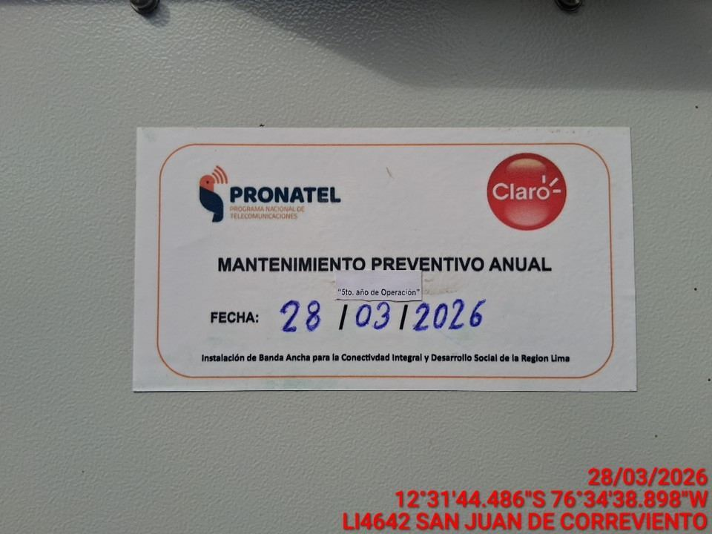 |  |  | 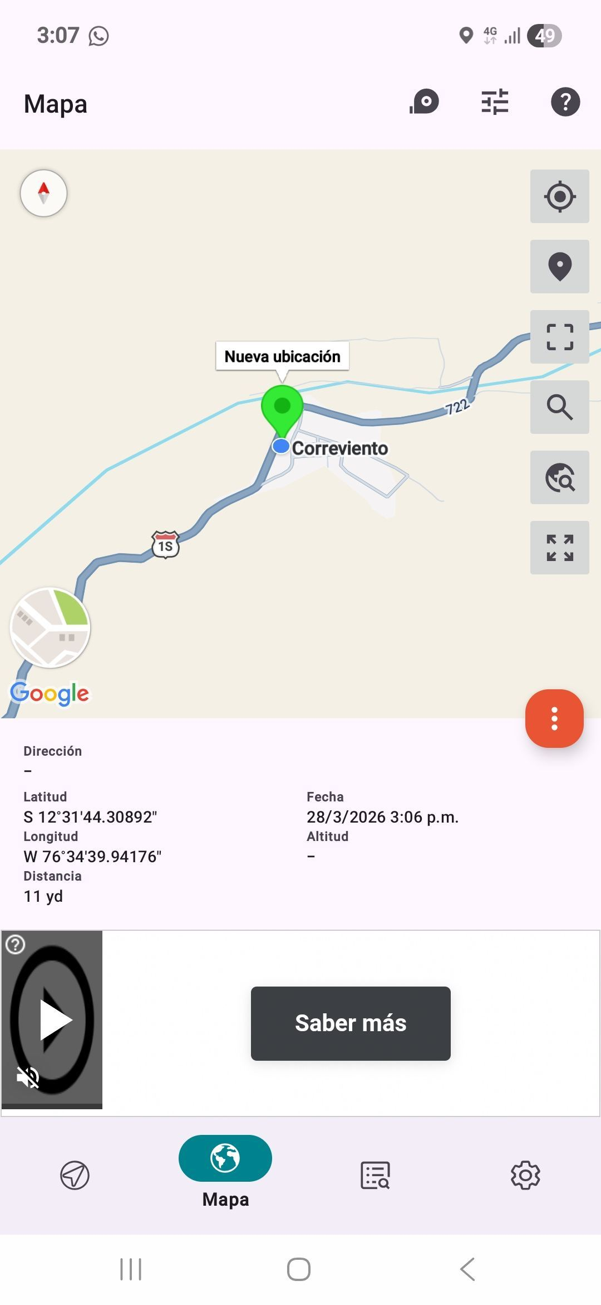

REVISION DEL ESTADO DE COLUMNAS Y VIGAS
ANTES |  | DURANTE |  | DESPUES
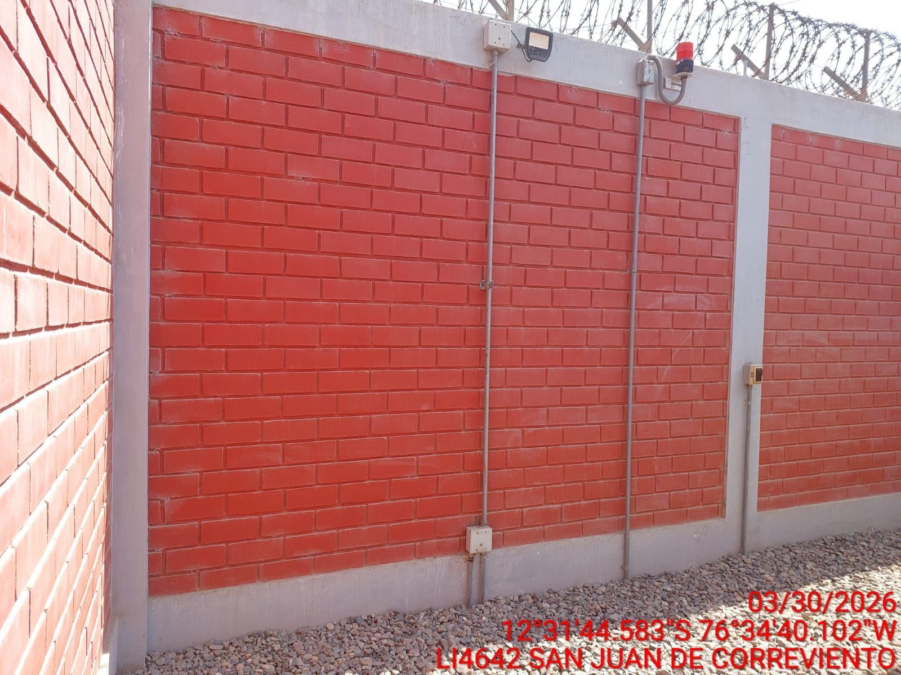 |  | 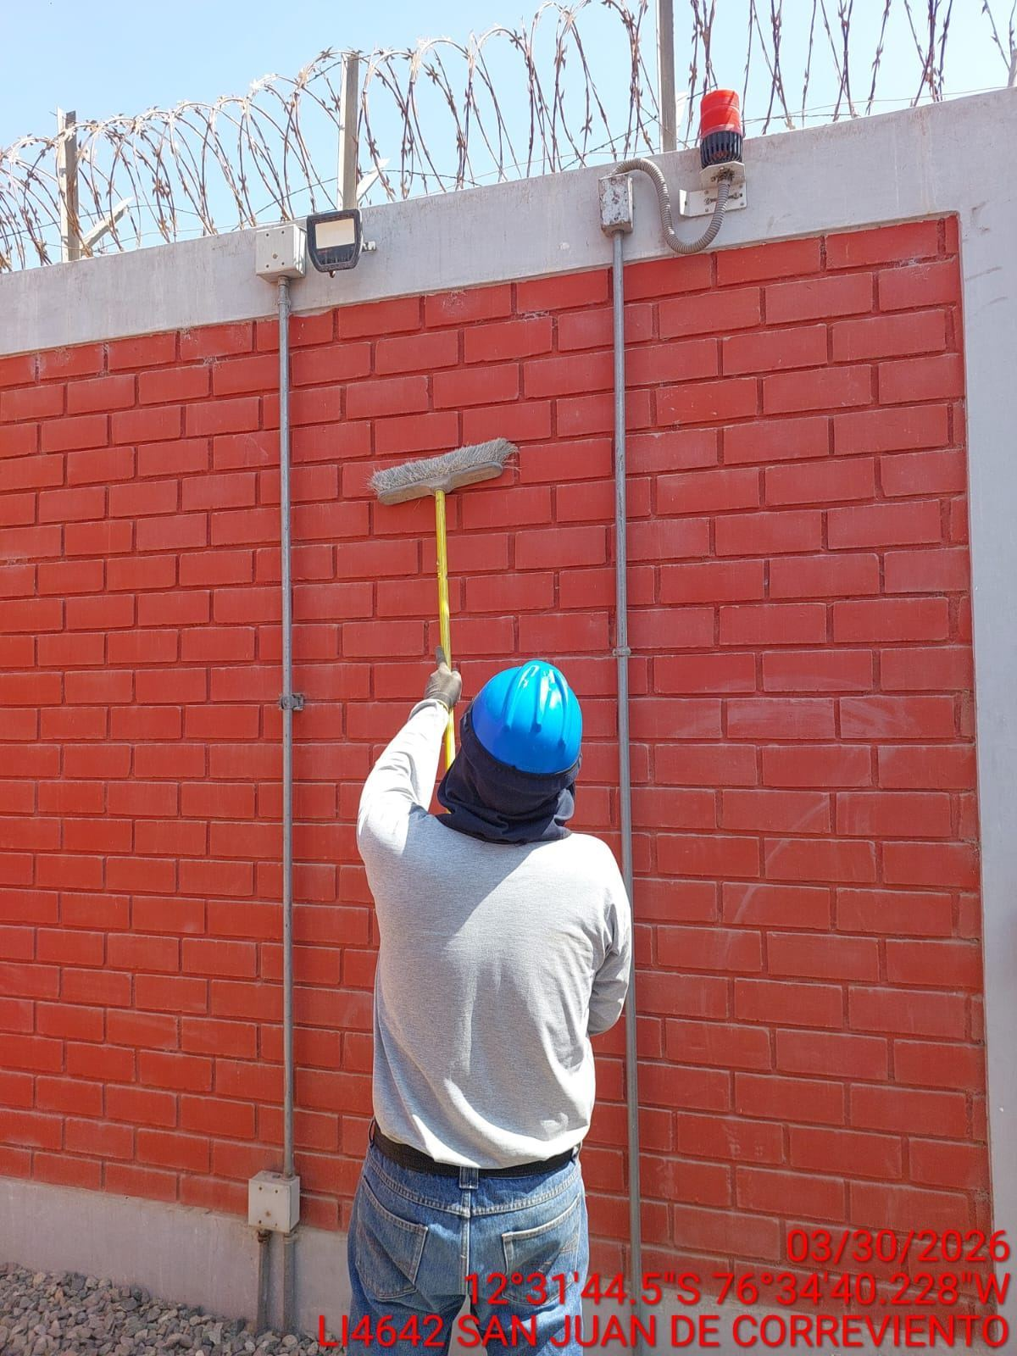 |  | 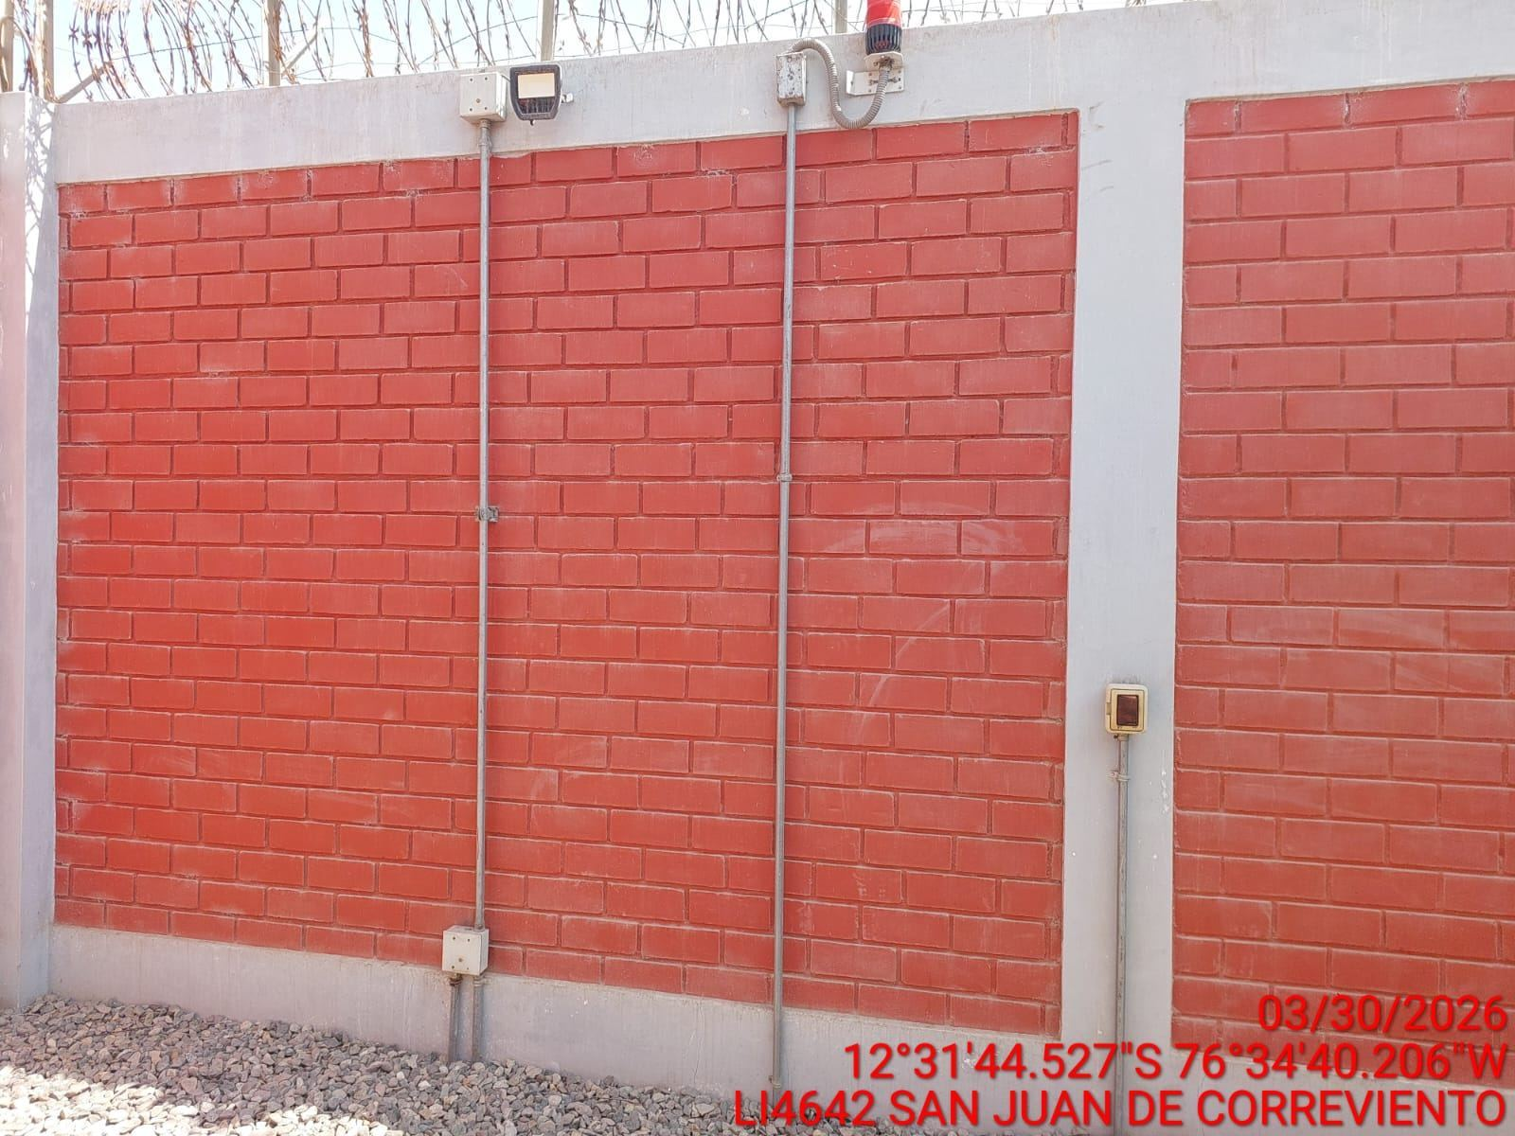

REVISION DEL ESTADO DEL CERCO PERIMETRICO
ANTES |  | DURANTE |  | DESPUES
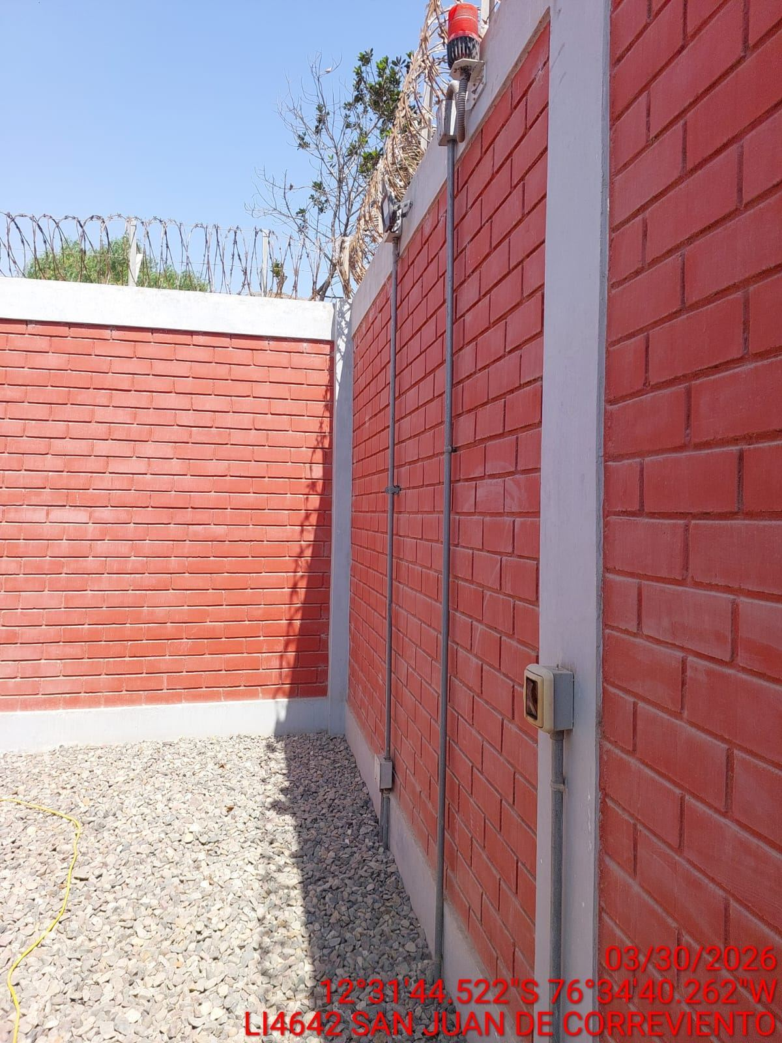 |  | 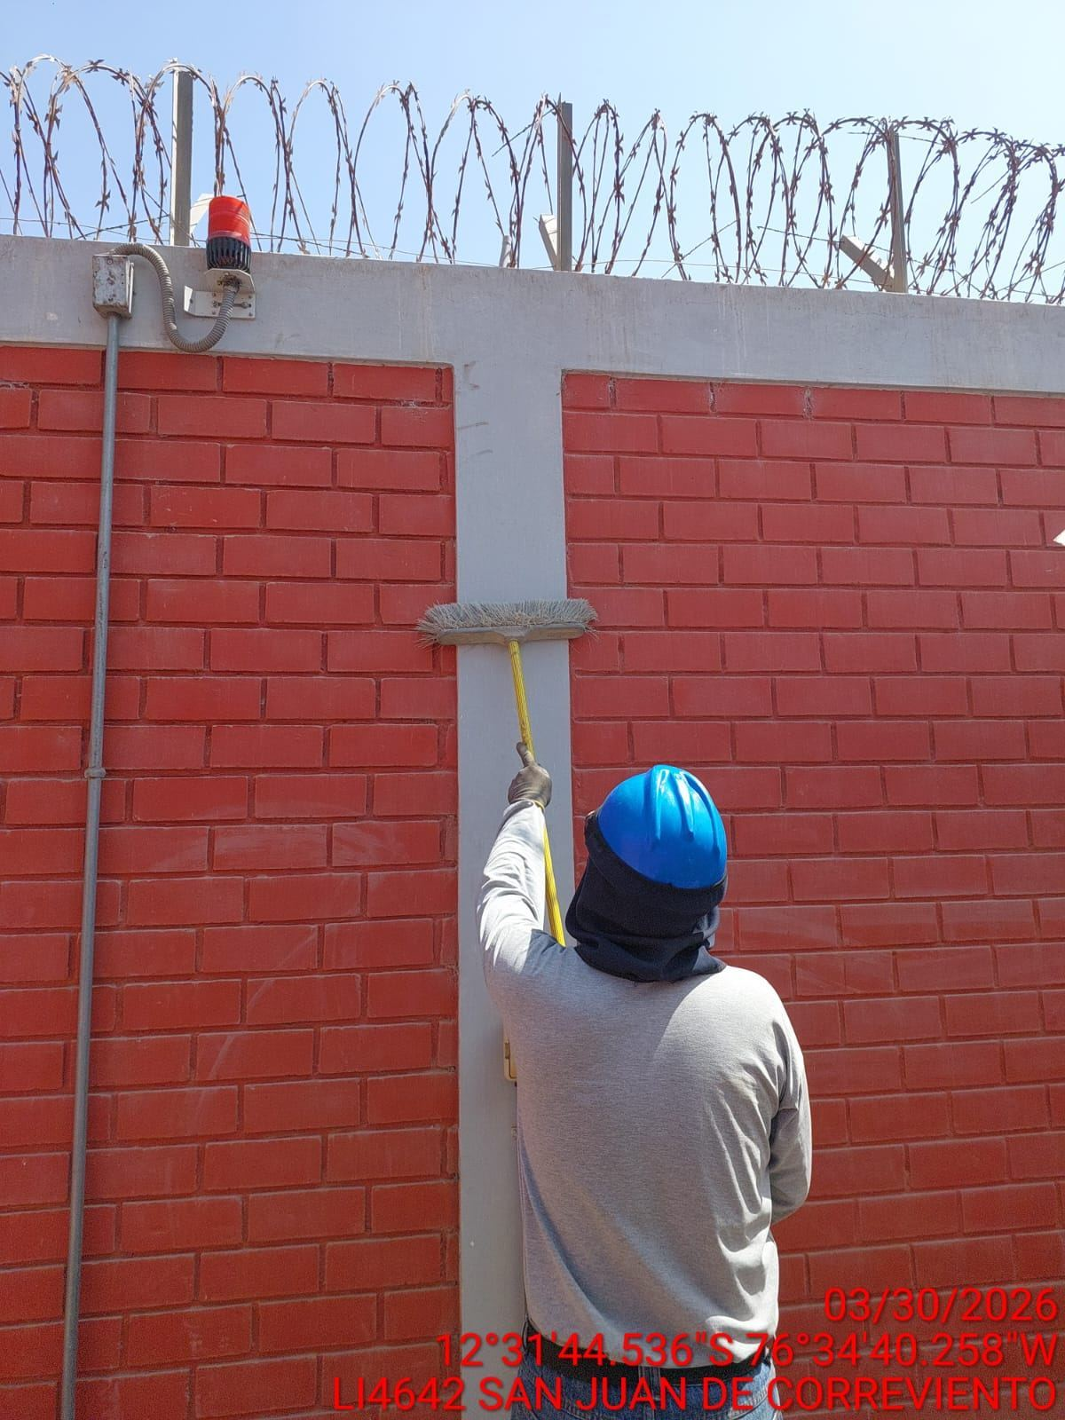

REVISION DEL ESTADO DE LA CONCERTINA
ANTES |  | DURANTE |  | DESPUES
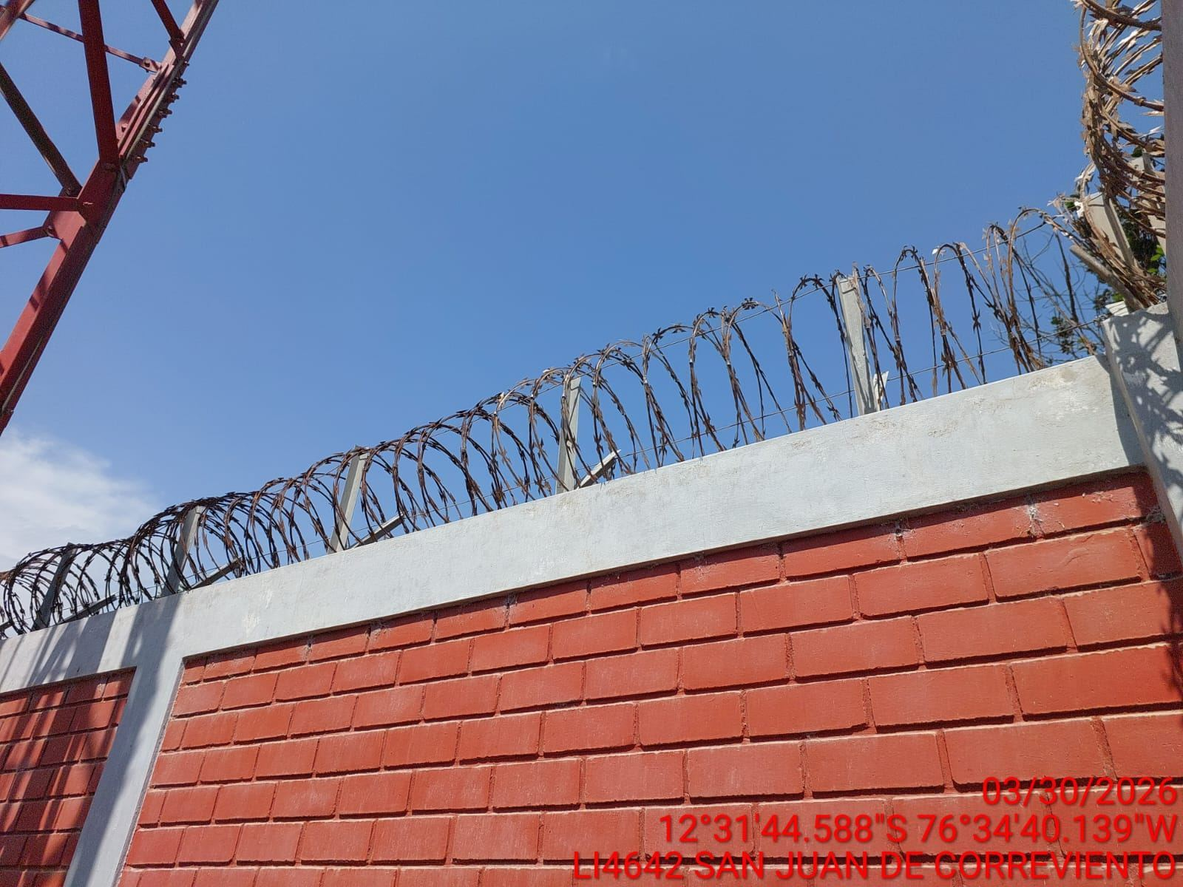 |  | 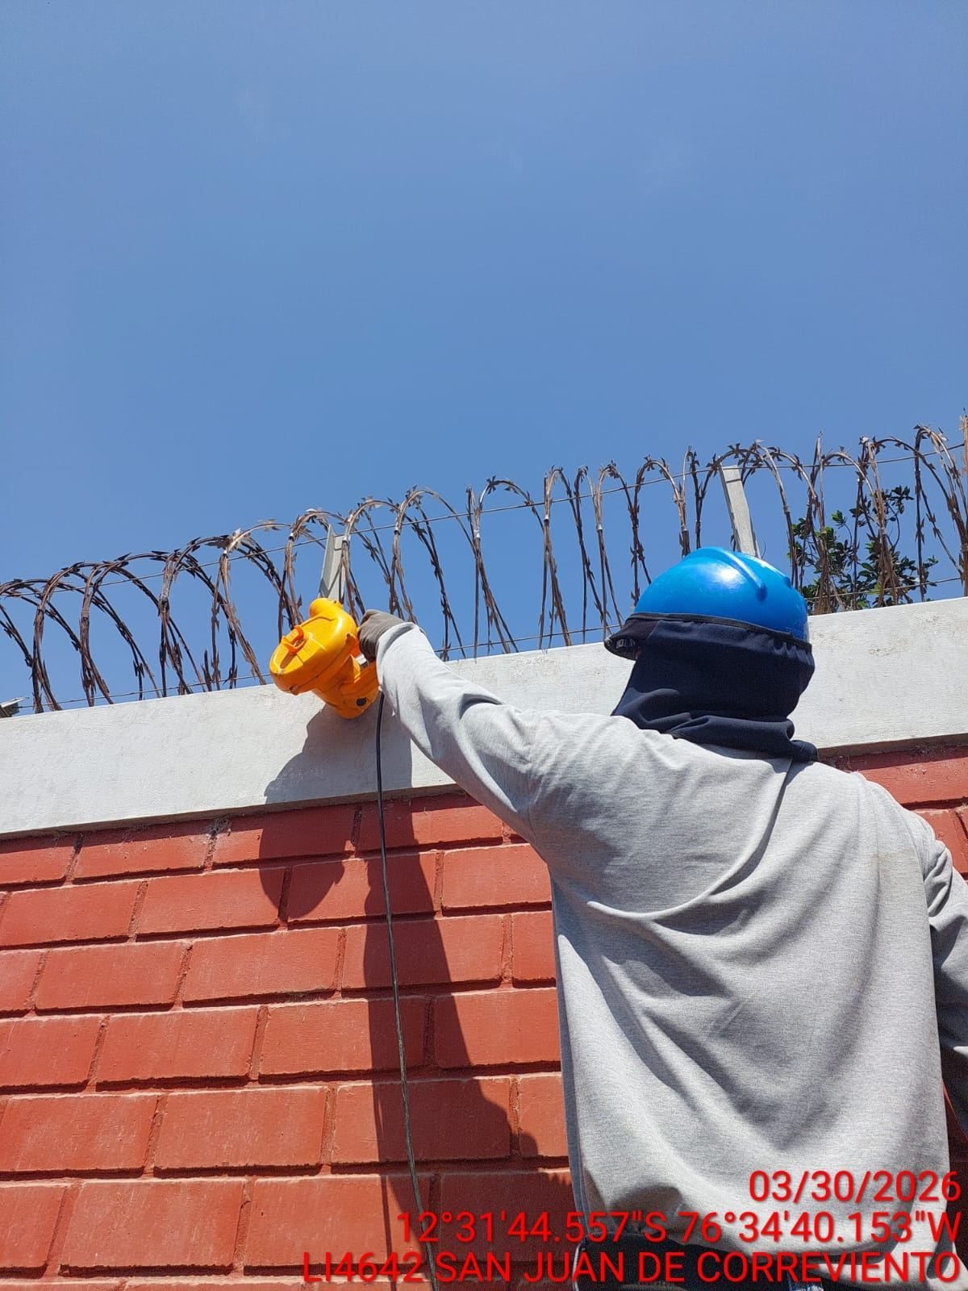 |  | 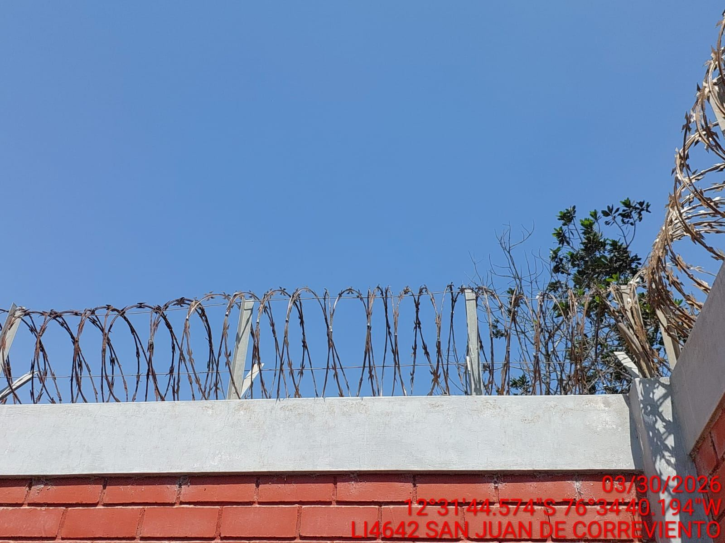

REVISION DEL ESTADO DE LA PUERTA
ANTES |  | DURANTE |  | DESPUES
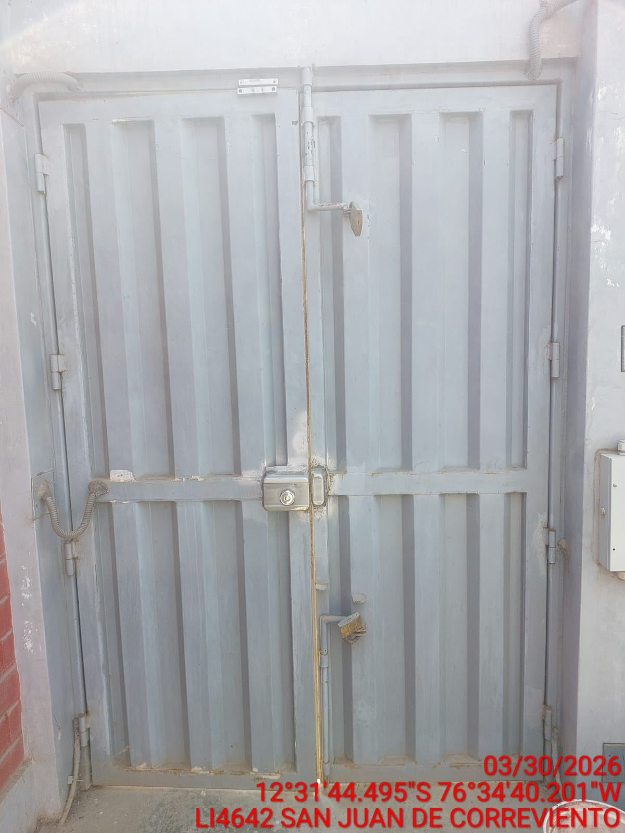 |  | 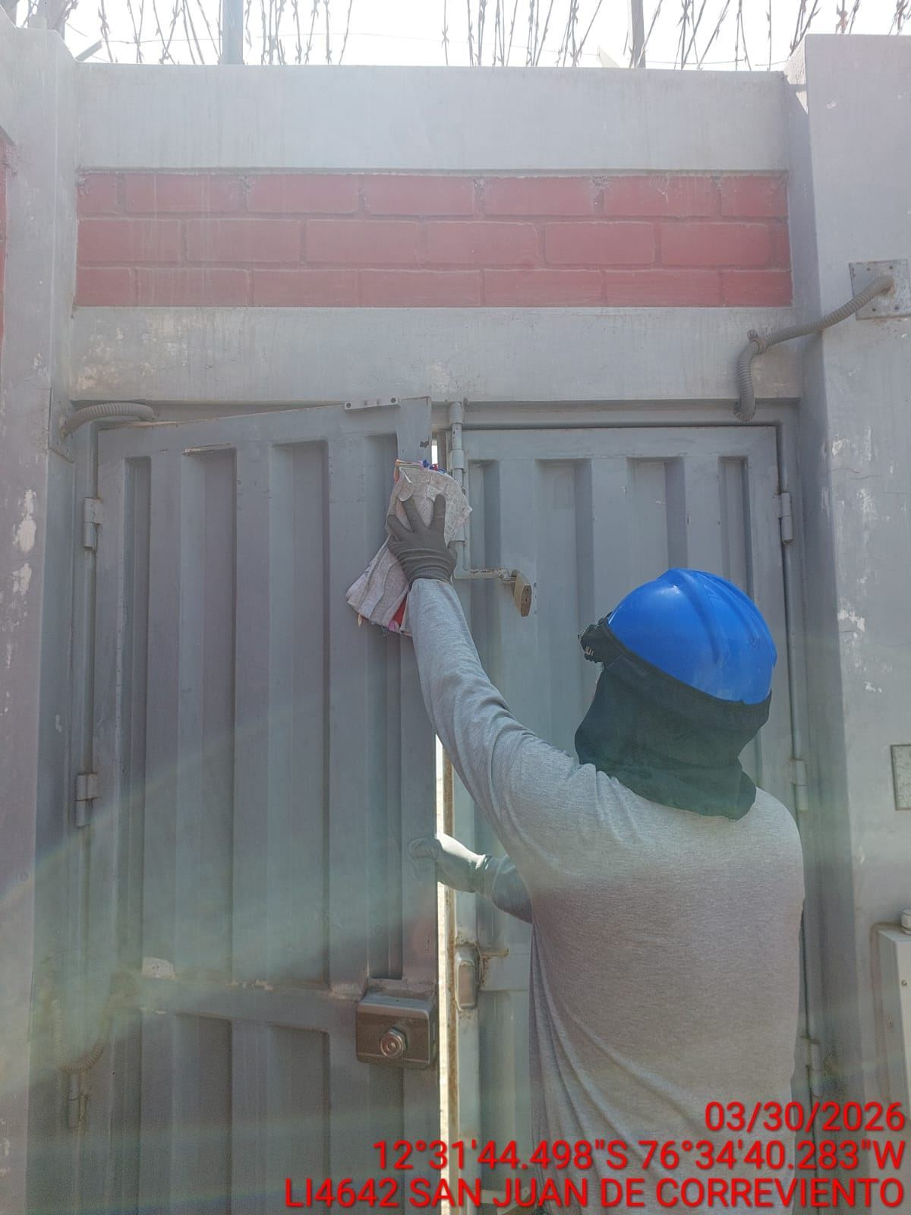 |  | 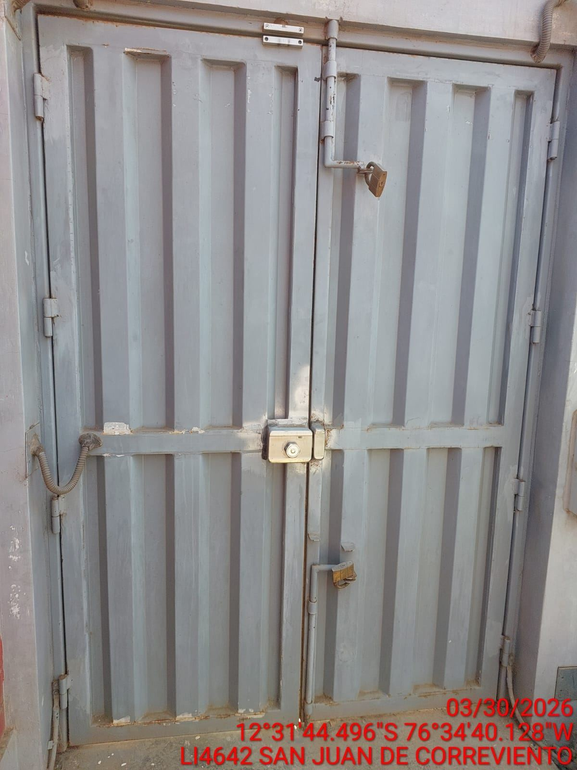

FOTOS DEL EQUIPAMIENTO EN INTERIOR DEL GABINETE
ANTES |  | DURANTE |  | DESPUES
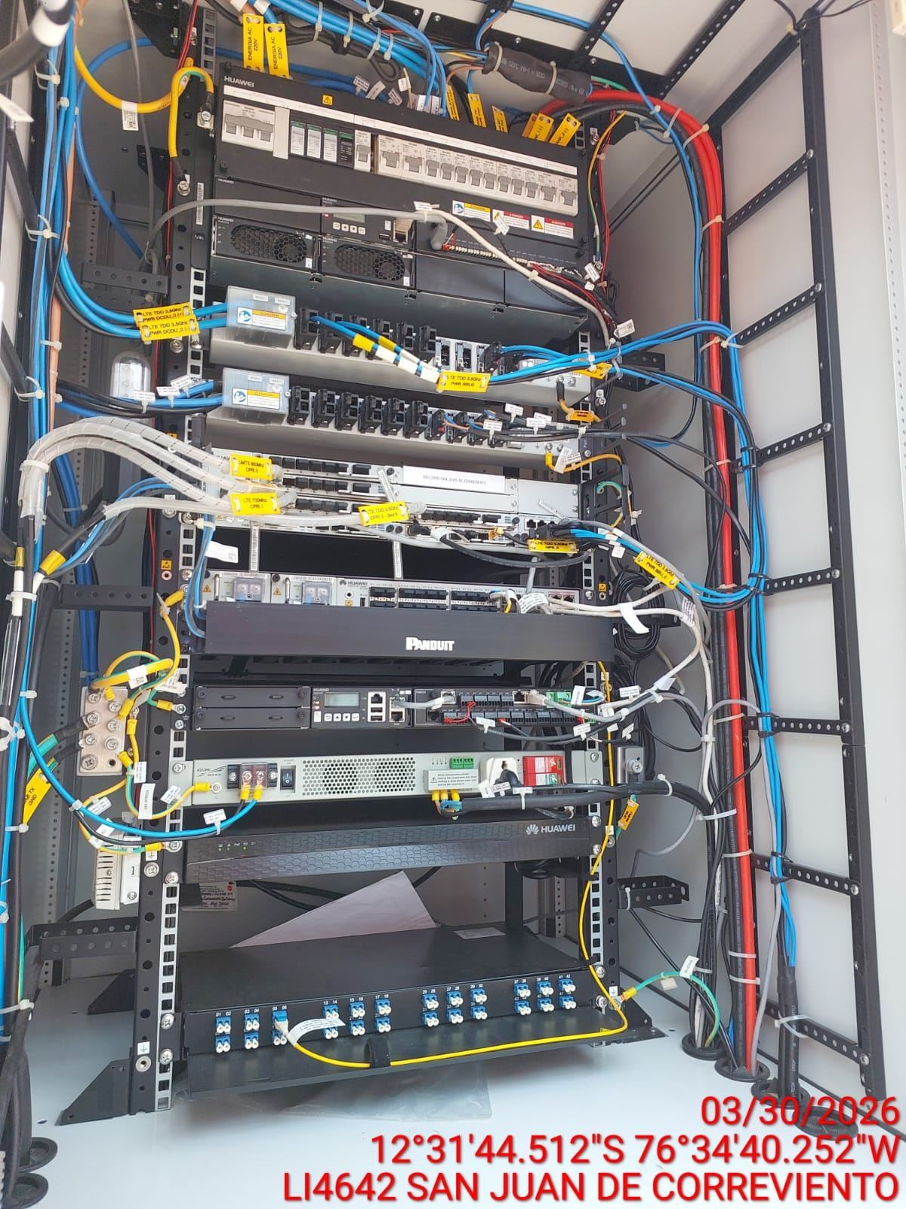 |  | 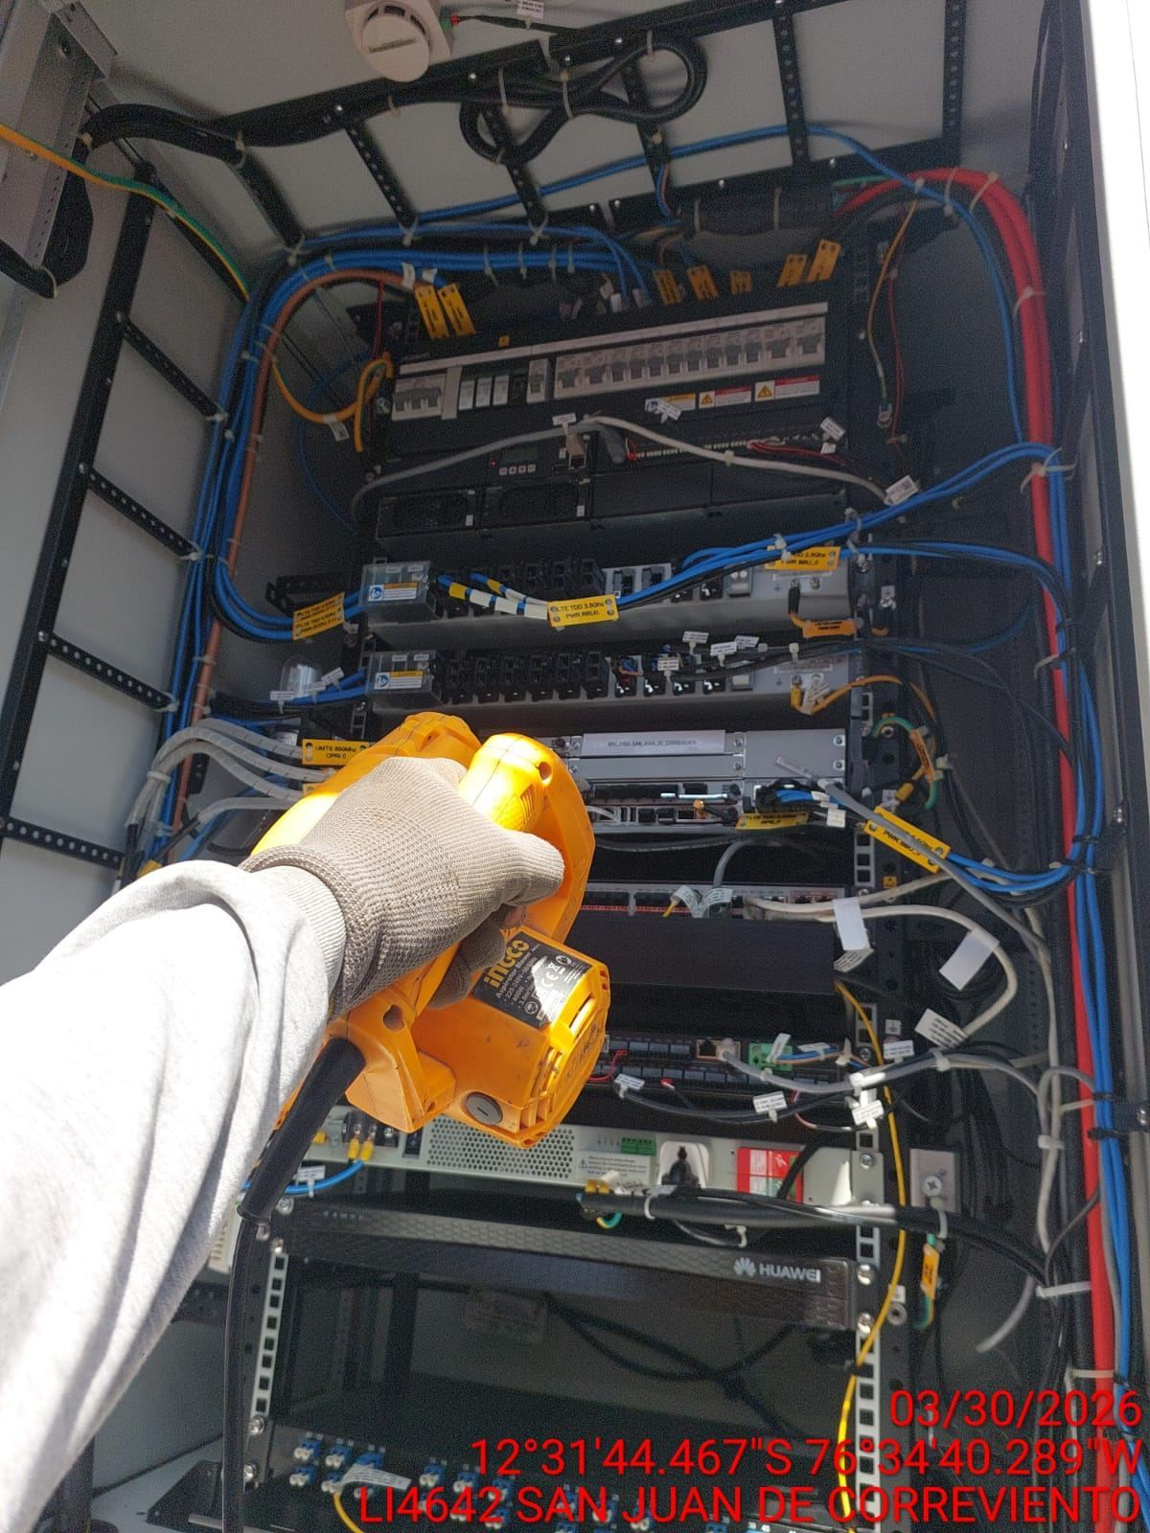 |  | 